Table 1
2025526 ;áìRn¥
2029
2025-01-01
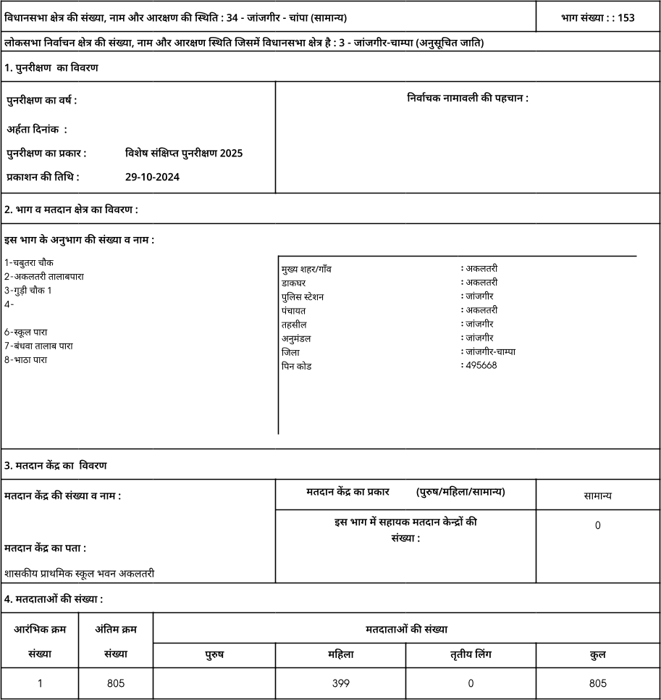
153-

•rTn TI IT : : 153
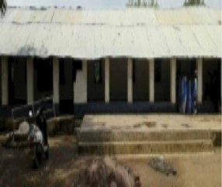 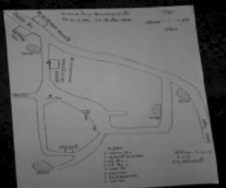 Nazri NaLsha Polling Station Building Front View Cad View . ’ ’ ' , . ’ . , | 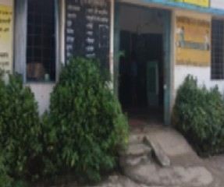 Google Map View Polling Station Front View Key MAP View

